訓練実施施設
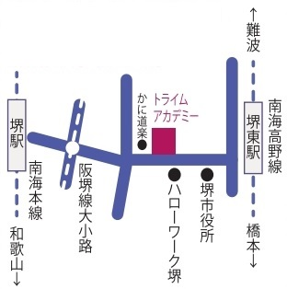
【訓練実施施設名】
 | トライムアカデミー堺校

【所在地】
 | 〒５９０－００７７
 | 堺市堺区中瓦町一丁１番２１号 堺東八幸ビル５階

【電話番号】
 | ０７２－２２６－０２０２

【最寄り駅】
 | 南海高野線 堺東駅 （徒歩３分・距離０.３km）
 | 南海本線 堺駅 （徒歩２０分・距離２.０km）
 | 阪堺電気軌道 大小路駅 （徒歩９分・距離０.７km）

【最寄り駅からの地図】

